Cover
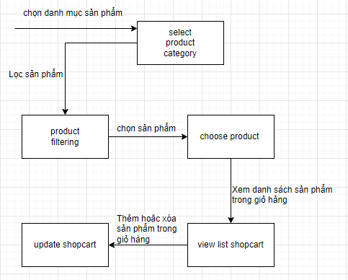
Web bán hàng |  |  |  | Process | Function Name
 |  |  |  | Screen Design | Shopcart

 | 1. | Overview
 |  | Tài liệu này mô tả thiết kế màn hình của module SHOPCART, module này nhằm quản lý thông tin chung về các SHOPCART trong hệ thống

 | 2. | Screen list

 |  | No | Screen ID |  |  | Screen Name
 |  | 1 | SCR_US_001 |  |  | View List Shopcart
 |  | 2 | SCR_US_002 |  |  | Add new shopcart
 |  | 3 | SCR_US_003 |  |  | Update shopcart

Add new shopcart
Web bán hàng |  |  |  | Process |  | Screen ID |  |  |  | Screen Name | Created By |  | Created Date | Approved Date
 |  |  |  | Screen Design |  | SCR_US_002 |  |  |  | Add new shopcart | phamdat |  | 2023-12-27 | MMDDYYY

1. Overview
 | Tại màn hình người dùng có thể thêm vào giỏ hàng

2. Screen Design
 | 2.1. Screen Detail Image |  |  |  |  |  |  |  | 1

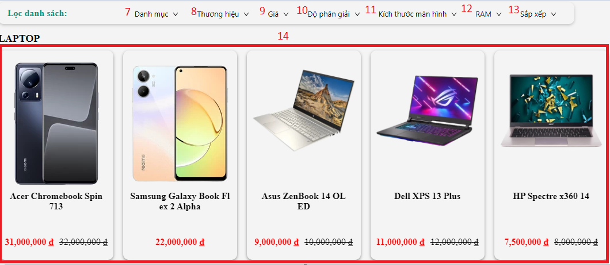
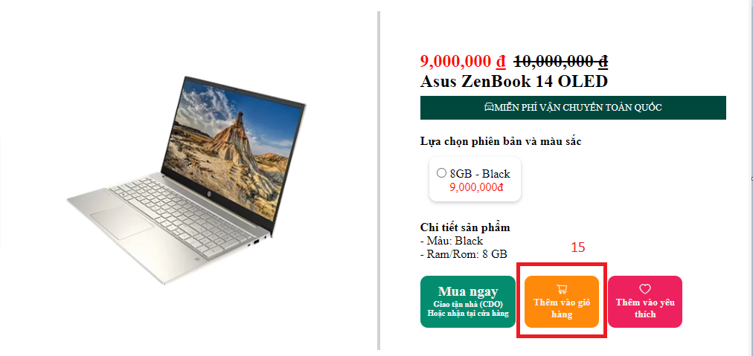

 |  | Screen item
 |  | Item | Display |  | Type |  | I/O | Initial value |  |  |  | Operation
 |  | (1) | Clock |  | Button |  |  |  |  |  |  | Chọn đồng hồ
 |  | (2) | Laptop |  | Button |  |  |  |  |  |  | Chọn máy tính xách tay
 |  | (3) | Mobilephone |  | Button |  |  |  |  |  |  | Chọn điện thoại
 |  | (4) | Screen |  | Button |  |  |  |  |  |  | Chọn màn hình
 |  | (5) | SmartTv |  | Button |  |  |  |  |  |  | Chọn TV
 |  | (6) | Tablet |  | Button |  |  |  |  |  |  | Chọn Máy tính bảng
 |  | (7) | Danh Mục |  | Button |  |  |  |  |  |  | Chọn danh mục
 |  | (8) | Thương hiệu |  | Button |  |  |  |  |  |  | Chọn thương hiệu
 |  | (9) | giá |  | Button |  |  |  |  |  |  | Chọn giá
 |  | (10) | Độ phân giải |  | Button |  |  |  |  |  |  | Chọn độ phân giải
 |  | (11) | Kích thước màn hình |  | Button |  |  |  |  |  |  | Lưu kích thước màn hình
 |  | (12) | Ram |  | Button |  |  |  |  |  |  | Chọn Ram
 |  | (13) | Sắp xếp |  | Button |  |  |  |  |  |  | Sắp xếp
 |  | (14) | Chọn sản phẩm |  | Button |  |  |  |  |  |  | Chọn sản phẩm
 |  | (11) | Thêm vào giỏ hàng |  | Button |  |  |  |  |  |  | Thêm sản phẩm vào giỏ hàng

5. Main screen interaction

 |  | 1) | click vào button trên screen để chọn sản phẩm

 |  | 2) | Hệ thống sẽ show ra sản phẩm

 |  | 3) | Người dùng có thể chọn sản phẩm theo danh mục, thương hiệu, giá ...

 |  | 4) | Người dùng nhấn button "Thêm vào giỏ hàng " để thêm vào giỏ hàng

View List Shopcart
Web bán hàng |  |  |  | Process |  | Screen ID |  |  | Screen Name | Created By |  | Created Date | Approved Date
 |  |  |  | Screen Design |  | SCR_US_001 |  |  | ViewListShopcart | phamdat |  | 2023-12-27 | MMDDYYY

1. Overview
 | Tại màn hình người dùng có thể xem các thông tin chi tiết của giỏ hàng

2. Screen Design
 | 2.1. Screen Detail Image
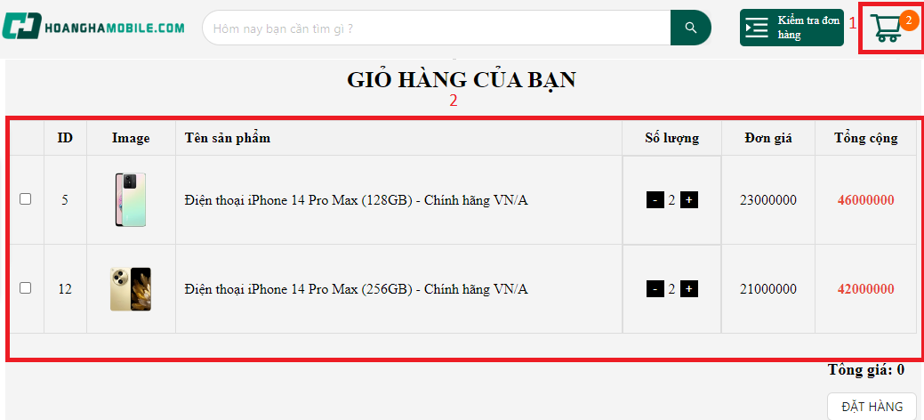

 |  | Screen item
 |  | Item | Display |  | Type |  | I/O | Initial value |  |  | Operation
 |  | (1) | giỏ hảng |  | Button |  |  |  |  |  | Bấm vào để xem giỏ hàng
 |  | (2) | xem giỏ hàng |  |  |  |  |  |  |  | Hiện ra danh sách trong giỏ hàng

3. Activity Diagram

4. Sequence Diagram

5. Main screen interaction

 |  | 1) | Click vào Icon giỏ hàng trên screen và sau đó hệ thống sẽ chuyển sang màn hình Xem danh sách sản phẩm trong giỏ hàng

 |  | 2) | Tại đây sẽ xem được các sản phẩm trong giỏ hàng

